FEB 2021
 | Timesheet
 | Employee ID : |  |  | Name : | นาย ธนกร ภูเฉลียว

 | Title : |  |  | Dept. :

 | Start Date : | 1-Feb-21 |  | Number of working days per month : |  |  |  | 29

Date | Day | Time |  |  |  | Hours
 |  | In | Out | In | Out | Normal | OT | Sick | Vacation | Personal
2/1/21 | 2021-02-01 | 9:00:00 | 12:00:00 | 13:00:00 | 18:00:00 | 8.00 | 0.00 | - | 0.00 | 0.00
2/2/21 | 2021-02-02 | 9:00:00 | 12:00:00 | 13:00:00 | 18:00:00 | 8.00 | 0.00 | 0.00 | 0.00 | 0.00
2/3/21 | 2021-02-03 | 9:00:00 | 12:00:00 | 13:00:00 | 18:00:00 | 8.00 | 0.00 | 0.00 | 0.00 | 3.00
2/4/21 | 2021-02-04 | 9:00:00 | 12:00:00 | 13:00:00 | 18:00:00 | 8.00 | 0.00 | 0.00 | 0.00 | 0.00
2/5/21 | 2021-02-05 | 9:00:00 | 12:00:00 | 13:00:00 | 18:00:00 | 8.00 | 0.00 | 0.00 | 0.00 | 0.00
2/6/21 | 2021-02-06 |  |  |  |  | 0.00 | 0.00 | 0.00 | 0.00 | 0.00
2/7/21 | 2021-02-07 |  |  |  |  | 0.00 | 0.00 | 0.00 | 8.00 | 0.00
2/8/21 | 2021-02-08 | 9:00:00 | 12:00:00 | 13:00:00 | 18:00:00 | 8.00 | 0.00 | 0.00 | 0.00 | 0.00
2/9/21 | 2021-02-09 | 9:00:00 | 12:00:00 | 13:00:00 | 18:00:00 | 8.00 | 0.00 | 0.00 | 0.00 | 0.00
2/10/21 | 2021-02-10 | 9:00:00 | 12:00:00 | 13:00:00 | 18:00:00 | 8.00 | 0.00 | 0.00 | 0.00 | 0.00
2/11/21 | 2021-02-11 | 9:00:00 | 12:00:00 | 13:00:00 | 18:00:00 | 8.00 | 0.00 | 0.00 | 0.00 | 0.00
2/12/21 | 2021-02-12 |  |  |  |  | 0.00 | 0.00 | 0.00 | 0.00 | 0.00 | หยุดวันตรุษจีน
2/13/21 | 2021-02-13 |  |  |  |  | 0.00 | 0.00 | 0.00 | 0.00 | 0.00
2/14/21 | 2021-02-14 |  |  |  |  | 0.00 | 0.00 | 0.00 | 0.00 | 0.00
2/15/21 | 2021-02-15 | 9:00:00 | 12:00:00 | 13:00:00 | 18:00:00 | 8.00 | 0.00 | 0.00 | 0.00 | 0.00
2/16/21 | 2021-02-16 | 9:00:00 | 12:00:00 | 13:00:00 | 18:00:00 | 8.00 | 0.00 | 0.00 | 0.00 | 0.00
2/17/21 | 2021-02-17 | 9:00:00 | 12:00:00 | 13:00:00 | 18:00:00 | 8.00 | 0.00 | 0.00 | 0.00 | 0.00
2/18/21 | 2021-02-18 | 9:00:00 | 12:00:00 | 13:00:00 | 18:00:00 | 8.00 | 0.00 | 0.00 | 0.00 | 0.00
2/19/21 | 2021-02-19 | 9:00:00 | 12:00:00 | 13:00:00 | 18:00:00 | 8.00 | 0.00 | 0.00 | 0.00 | 0.00
2/20/21 | 2021-02-20 |  |  |  |  | 0.00 | 0.00 | 0.00 | 0.00 | 0.00
2/21/21 | 2021-02-21 |  |  |  |  | 0.00 | 0.00 | 0.00 | 0.00 | 0.00
2/22/21 | 2021-02-22 | 9:00:00 | 12:00:00 | 13:00:00 | 18:00:00 | 8.00 | 0.00 | 0.00 | 0.00 | 0.00
2/23/21 | 2021-02-23 | 9:00:00 | 12:00:00 | 13:00:00 | 18:00:00 | 8.00 | 0.00 | 0.00 | 0.00 | 0.00
2/24/21 | 2021-02-24 | 9:00:00 | 12:00:00 | 13:00:00 | 18:00:00 | 8.00 | 0.00 | 0.00 | 0.00 | 0.00
2/25/21 | 2021-02-25 | 9:00:00 | 12:00:00 | 13:00:00 | 18:00:00 | 8.00 | 0.00 | 0.00 | 0.00 | 0.00
2/26/21 | 2021-02-26 |  |  |  |  | 0.00 | 0.00 | 0.00 | 0.00 | 0.00 | หยุดวันมาฆบูชา
2/27/21 | 2021-02-27 |  |  |  |  | 0.00 | 0.00 | 0.00 | 0.00 | 0.00
2/28/21 | 2021-02-28 |  |  |  |  | 0.00 | 0.00 | 0.00 | 0.00 | 0.00
3/1/21 | 2021-03-01 |  |  |  |  | 0.00 | 0.00 | 0.00 | 0.00 | 0.00
3/2/21 | 2021-03-02 |  |  |  |  | 0.00 | 0.00 | 0.00 | 0.00 | 0.00
3/3/21 | 2021-03-03 |  |  |  |  | 0.00 | 0.00 | 0.00 | 0.00 | 0.00
Total Hour |  |  |  |  |  | 144.00 | 0.00 | 0.00 | 8.00 | 3.00

Notes :

Signature of Employee : |  |  | 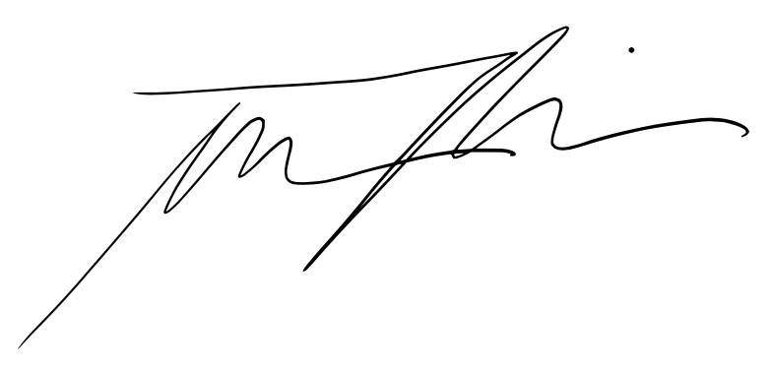 |  |  |  | Date: | 2021-02-04

Signature of Supervisor : |  |  |  |  |  |  | Date:

กรณีที่บริษัทมีการให้ OT: เราจะเริ่มนับเป็นค่า OT หลัง 8 ชั่วโมงทำงานเป็นต้นไป เช่น เวลาเลิกงาน 17.00 น. แต่ทำงานถึง 18.30 น. จะได้ OT 1.30 ชั่วโมง วิธีการคิดเวลา OT หากทำไม่ครบชั่วโมง เช่น ตั้งแต่ 17.00 น - 17.45 น. > จะคิดเศษนาทีโดยนำ 45 หาร 60 วินาที = 0.75 ชั่วโมง
* ทำงานวันเสาร์-อาทิตย์ ในเวลา 8.00-17.00 หรือไม่ถึง 8 ชั่วโมง > ใส่จำนวนชั่วโมงทำงานในช่อง Normal ** ทำงานวันเสาร์-อาทิตย์ หลัง 17.00 เป็นต้นไป หรือมากกว่า 8 ชั่วโมง > ใส่จำนวนชั่วโมงทำงานในช่อง OT

